Bug
Bug ID | Test Scenario | Test Case Description | Test Steps | Test Data | Expected Result | Actual Result | Status (Pass/Fail) | Comments
Nirbachon Surokkha- App-BUG-1 | User Registration | Verify registration flows for Responders with unformated number | 1. Open the App 2. Click "রেস্পন্ডার নিবন্ধন করুন" button 3. Provide number in "মোবাইল নম্বর" field | Input number "1829680386" | 1. User should get a error message "নাম্বার অবশ্যই ০১ দিয়ে শুরু করতে হবে" 2. User does not get the registration form. | 1. User should get a error message "নাম্বার অবশ্যই ০১ দিয়ে শুরু করতে হবে" 2. User gets the registration form. | High | 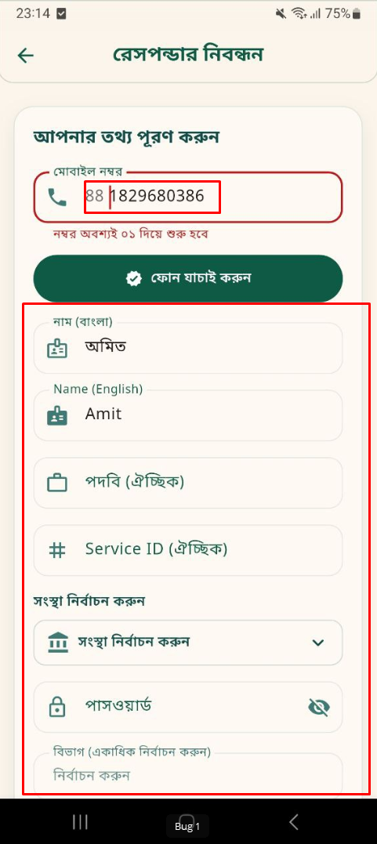
Nirbachon Surokkha- App-BUG-2 | User Registration | Verify responder registration form's mandatory field | 1. Open the App 2. Click "রেস্পন্ডার নিবন্ধন করুন" button 3. Provide number in "মোবাইল নম্বর" field 4. Click "ফোন যাচাই করুন" | Input number "01829680386" | 1. User get the registration form 2. Mandatory fields should have a * sign | 1. User get the registration form 2. Mandatory fields Doesn't have a * sign | High | 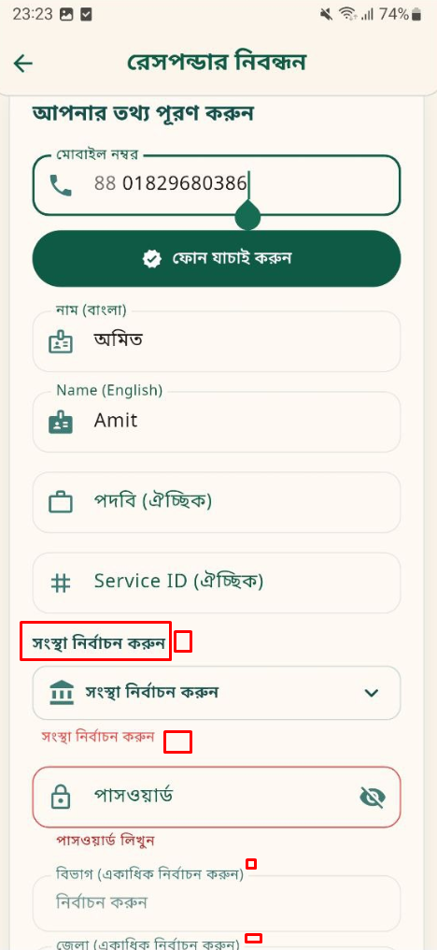
Nirbachon Surokkha- App-BUG-3 | User Registration | Verify the UI design of Responder registration field | 1. Open the App 2. Click "রেস্পন্ডার নিবন্ধন করুন" button 3. Provide number in "মোবাইল নম্বর" field 4. Click "ফোন যাচাই করুন" | Input number "01829680386" | 1. "ফোন যাচাই করুন" should be write "ফোন নম্বর/নম্বর যাচাই করুন" 2. In Responder registration form Title should be "তথ্য পূরণ করুন" 3. In division selection "কুমিল্লা এবং ফরিদপুর" not divisionit should be removed 4.. Remove title "সংস্থা নির্বাচন করুন" | 1. It was "ফোন যাচাই করুন" should be write "ফোন নম্বর/নম্বর যাচাই করুন" 2. It was "আপনার তথ্য পূরণ করুন" 3. In division selection "কুমিল্লা এবং ফরিদপুর" is present 4. Title "সংস্থা নির্বাচন করুন" is present | Low | 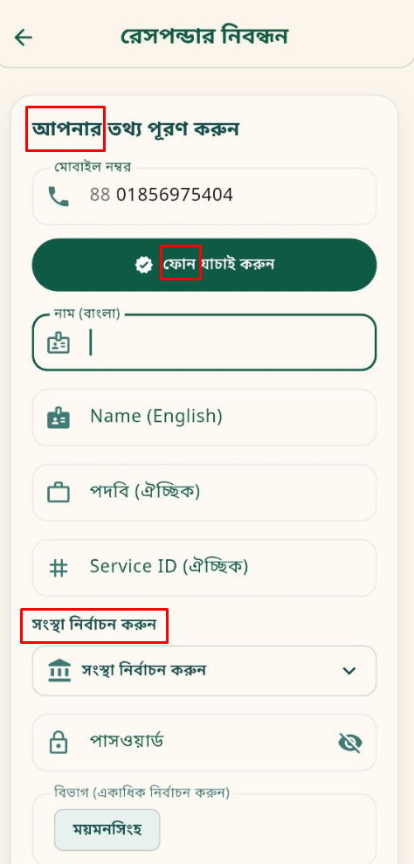
Nirbachon Surokkha- App-BUG-4 | User Login | Validate the number of unsuccessful login attempts | 1. Open the App 2. Enter wrong username or password 4. Click "লগইন করুন" | ইউজারনেম: 01829680387 পাসওয়ার্ড: 123457 | 1. Warning message with the text " Warning: আপনার অ্যাকাউন্টে লগইন করার জন্য অনুমোদিত সংখ্যা অতিক্রম করেছে। অনুগ্রহ করে ৩ মিনিট পর চেষ্টা করুন" should be displayed for the 5th time of clicking the লগইন করুন button with the same invalid credentials | 1. No warning message with the text is shown " Warning: আপনার অ্যাকাউন্টে লগইন করার জন্য অনুমোদিত সংখ্যা অতিক্রম করেছে। অনুগ্রহ করে ৩ মিনিট পর চেষ্টা করুন" should be displayed for the 5th time of clicking the 'Login' button with the same invalid credentials | High
Nirbachon Surokkha- App-BUG-5 | User Login | Validate the user have a login session | 1. Open the App 2. Fillup username filed 3. Fillup password field 4. Click "লগইন করুন" | ইউজারনেম: 01829680386 পাসওয়ার্ড: 123456 | 1. User get log out automatically after 2 hours | 1. User does not get log out automatically after 2 hours | Medium
Nirbachon Surokkha- App-BUG-6 | Change Password | Verify Any users can change their own passwords | 1. Open the App 2. Fillup username filed 3. Fillup password field 4. Click "লগইন করুন" 5. Click settings 6. Click on "পাসওয়ার্ড পরিবর্তন" 7. User give বর্তমান পাসওয়ার্ড, নতুন পাসওয়ার্ড, পাসওয়ার্ড নিশ্চিত করুন 8. Click সংরক্ষণ | ইউজারনেম: 01829680386 পাসওয়ার্ড: 123456 বর্তমান পাসওয়ার্ড: 123456 নতুন পাসওয়ার্ড: 12345678 পাসওয়ার্ড নিশ্চিত করুন: 12345678 | 1. User redirect to the home 2. Get a confirmation message "পাসওয়ার্ড সফলভাবে পরিবর্তণ হয়েছে! | 1. User redirect to the home 2. Do not get a confirmation message "পাসওয়ার্ড সফলভাবে পরিবর্তণ হয়েছে! | High
Nirbachon Surokkha- App-BUG-7 | Change Password | Validate the password change form at the time of a wrong current password | 1. Open the App 2. Fillup username filed 3. Fillup password field 4. Click "লগইন করুন" 5. Click settings 6. Click on "পাসওয়ার্ড পরিবর্তন" 7. User give বর্তমান পাসওয়ার্ড, নতুন পাসওয়ার্ড, পাসওয়ার্ড নিশ্চিত করুন 8. Click সংরক্ষণ | ইউজারনেম: 01829680386 পাসওয়ার্ড: 123456 বর্তমান পাসওয়ার্ড: 1234567 নতুন পাসওয়ার্ড: 12345678 পাসওয়ার্ড নিশ্চিত করুন: 12345678 | 1. Password can not be changed 2. Should get a error message "বর্তমান পাসওয়ার্ডটি ভুল হয়েছে" message should be shown in password change field 4. User should not redirect to home | 1. Password can not be changed 2. Get error message "বর্তমান পাসওয়ার্ডটি ভুল হয়েছে" but the message show in home 3. After clicking সংরক্ষণ user redirect to home | High | 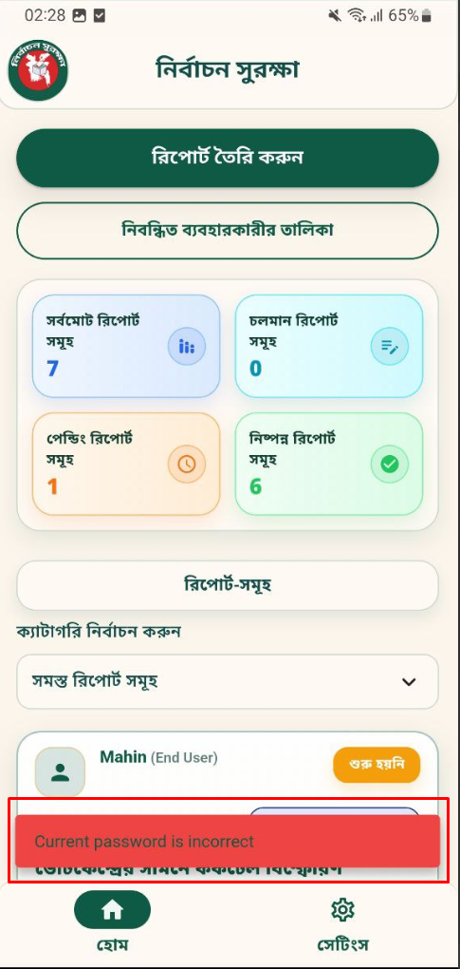
Nirbachon Surokkha- App-BUG-8 | Change Password | Validate the password changed form at th time of new password and confirm password mismatch password | 1. Open the App 2. Fillup username filed 3. Fillup password field 4. Click "লগইন করুন" 5. Click settings 6. Click on "পাসওয়ার্ড পরিবর্তন" 7. User give বর্তমান পাসওয়ার্ড, নতুন পাসওয়ার্ড, পাসওয়ার্ড নিশ্চিত করুন 8. Click সংরক্ষণ | ইউজারনেম: 01829680386 পাসওয়ার্ড: 123456 বর্তমান পাসওয়ার্ড: 123456 নতুন পাসওয়ার্ড: 12345678 পাসওয়ার্ড নিশ্চিত করুন: 123456789 | 1. Password can not be changed 2. Should get a error message "পাসওয়ার্ড মিলছে না" under পাসওয়ার্ড নিশ্চিত করুন field | 1. Password can not be changed 2. Doesn't get error message "পাসওয়ার্ড মিলছে না" under পাসওয়ার্ড নিশ্চিত করুন field | High | 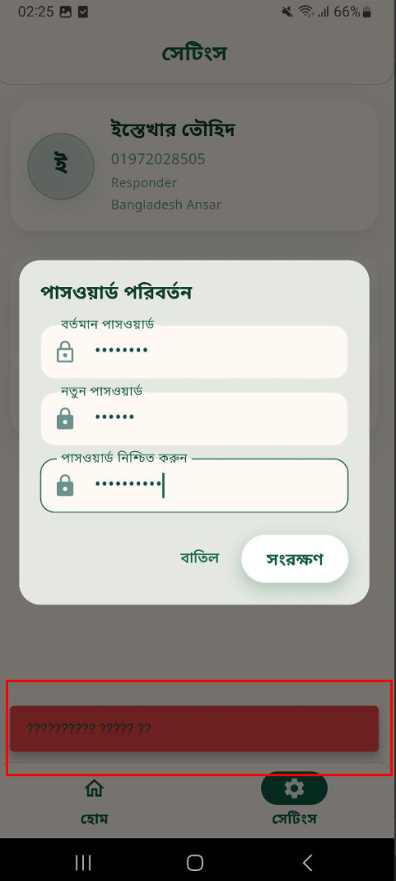
Nirbachon Surokkha- App-BUG-9 | Change Password | Validate all the password change field have an password visibility icon | 1. Open the App 2. Fillup username filed 3. Fillup password field 4. Click "লগইন করুন" 5. Click settings 6. Click on "পাসওয়ার্ড পরিবর্তন" 7. User give বর্তমান পাসওয়ার্ড, নতুন পাসওয়ার্ড, পাসওয়ার্ড নিশ্চিত করুন 8. Click on visibility icon to confirm password are correct 9. Click সংরক্ষণ | ইউজারনেম: 01829680386 পাসওয়ার্ড: 123456 বর্তমান পাসওয়ার্ড: 123456 নতুন পাসওয়ার্ড: 12345678 পাসওয়ার্ড নিশ্চিত করুন: 12345678 | 1. Password should be changed 2. The icon should be present | 1. Password changed 2. The icon isn't present | High | 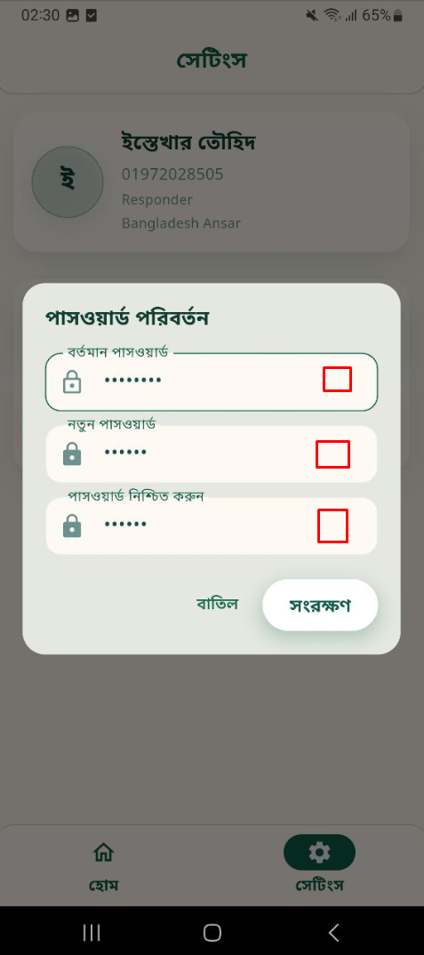
Nirbachon Surokkha- App-BUG-10 | Forget Password | Validate the unregistered number for reset password | 1. Open the App 2. Click the forget username password option 3. Put the mobile number that was not registered | Input number "01333000339" | 1. User should get a error message "এই নাম্বারটি নিবন্ধনকৃত নাম্বার নয়" | 1. Doesn't get a error message | High | 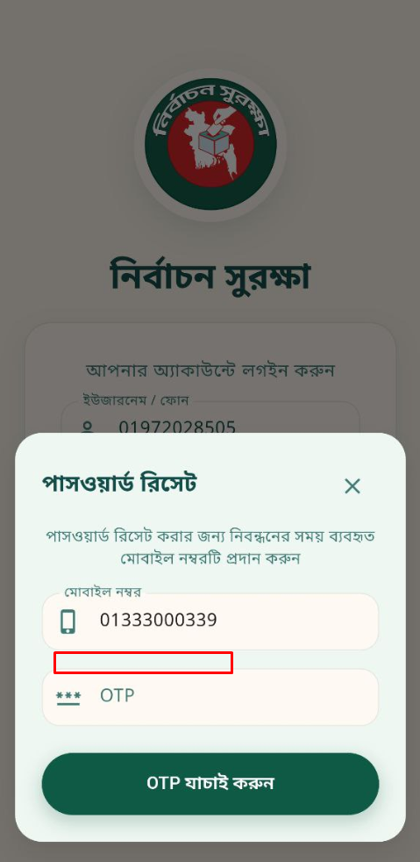
Nirbachon Surokkha- App-BUG-11 | Forget Password | Validate the UI of password reset option | 1. Open the App 2. Click the forget username password option | Input number "01333000339" | 1. All the icon for mobile number is same and place holder should be same as like responder register | 1. All the icon for mobile number is not same and place holder should not be same as like responder register | Low | 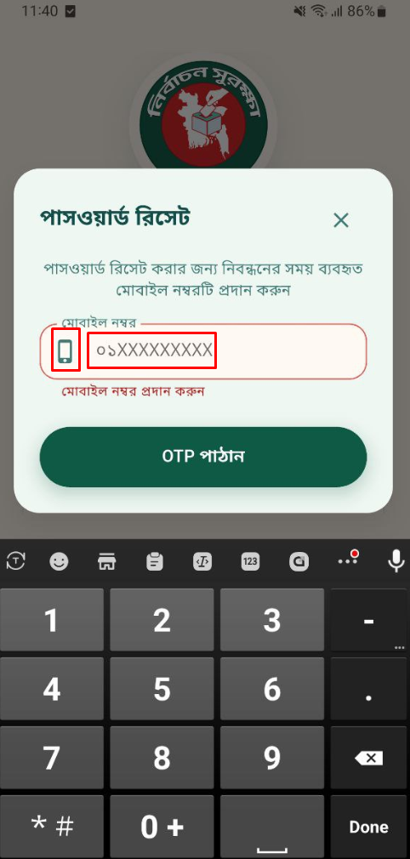
Nirbachon Surokkha- App-BUG-12 | Settings Page | Verify the user's profile picture | 1. Open the App 2. Put username and password 3. Click settings | ইউজারনেম: 01829680386 পাসওয়ার্ড: 17739201 | 1. User logged in to their account 2. Get the profile details with Name, Mobile number, Role, and organization 4. Show the profile picture if the user uploaded 3. Get password change and logout option | 1. User logged in to their account 2. Get the profile details with Name, Mobile number, Role, and organization 4. Donot show the profile picture if the user uploaded 3. Get password change and logout option | High | 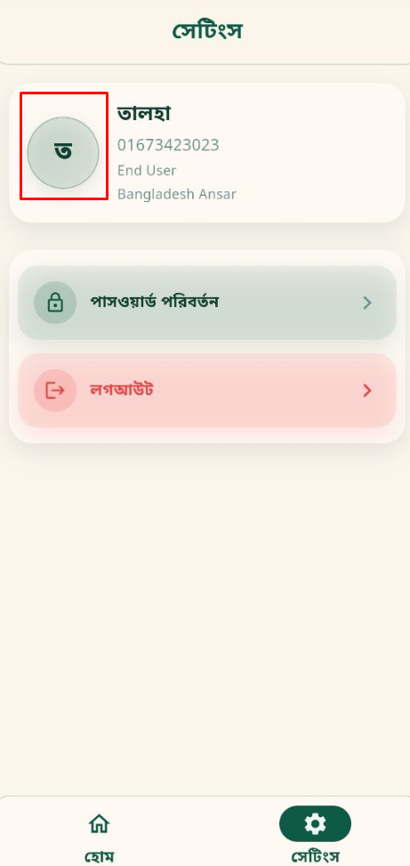 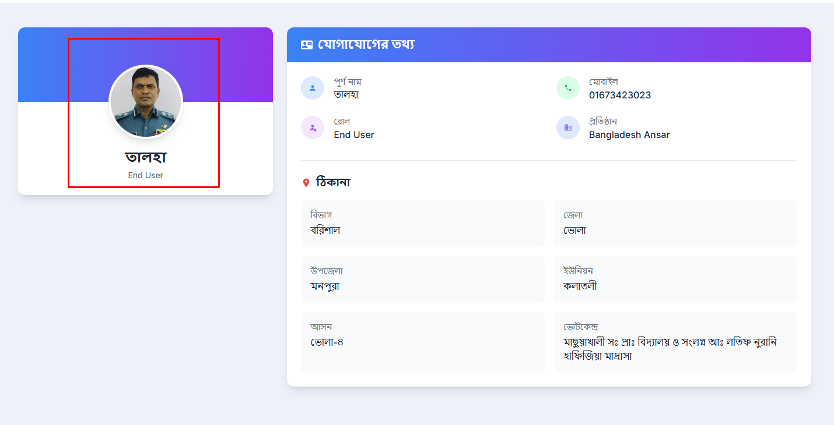
Nirbachon Surokkha- App-BUG-13 | Settings Page | Verify that the user address should be shown | 1. Open the App 2. Put username and password 3. Click settings | ইউজারনেম: 01829680386 পাসওয়ার্ড: 17739201 | 1. User logged in to their account 2. Get the profile details with Name, Mobile number, Role, and organization 4. The user's address should be shown 3. Get password change and logout option | 1. User logged in to their account 2. Get the profile details with Name, Mobile number, Role, and organization 4. No address is showing 3. Get password change and logout option | High | 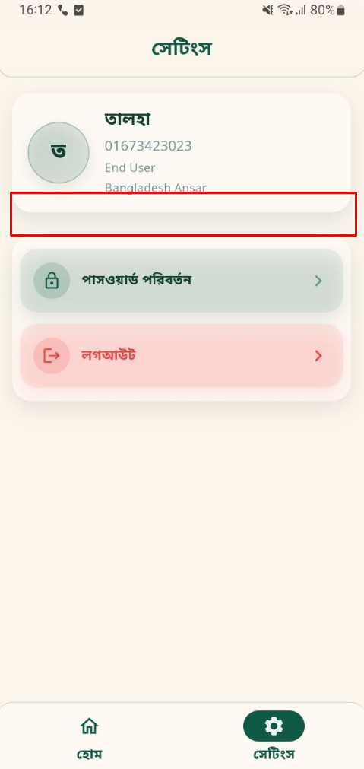 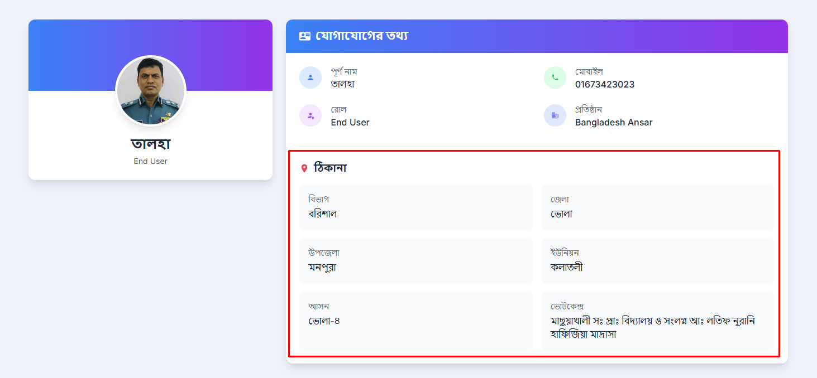
Nirbachon Surokkha- App-BUG-14 | End user report | Verify end user do a report by providing all the fields | 1. Open the App 2. Put username and password 3. Click on "রিপোর্ট ৈরি করুন" 4. Click on "ধরন নির্বাচন করুন" dropdown menu. Select category from opned card 5. Provide a title in "শিরোনাম" field 6. Write details in "বিবরণ" field 7. Put a link in "ঘটনার লিংক" field 8. Write introduction in "জড়িত ব্যক্তির পরিচয়" field 9. Select date and time from "ঘটনার সময়" field 10. To upload a image or capture a video click "ছবি/ভিডিও"button and choose one and upload it after capturing 11. Click "রিপোর্ট পোস্ট করুন" | ইউজারনেম: 01829680386 পাসওয়ার্ড: 17739201 | 1. Report has been upoladed 2. Redirect to the home page 3. Should get a successful message | 1. Report has been upoladed 2. Redirect to the home page 3. Do not get a successful message | High
Nirbachon Surokkha- App-BUG-15 | End user report | Verify end user's report fields mandatory field should be marked | 1. Open the App 2. Put username and password 3. Click on "রিপোর্ট ৈরি করুন" | ইউজারনেম: 01829680386 পাসওয়ার্ড: 17739201 | 1. Only "ধরন নির্বাচন করুন" should be mandatory 2. Mandatory field should have a * sign | 1. "ধরন নির্বাচন করুন" and "শিরোনাম" field are mandatory 2. Mandatory field should have a * sign | High | 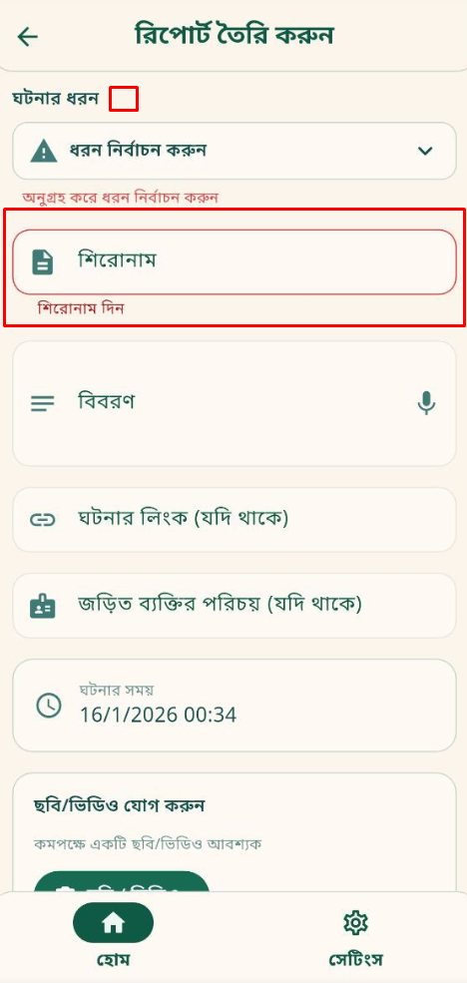
Nirbachon Surokkha- App-BUG-16 | End user report | Verify time and date in ঘটনার সময় field | 1. Open the App 2. Put username and password 3. Click on "রিপোর্ট ৈরি করুন" 4. Click on "ধরন নির্বাচন করুন" dropdown menu. Select category from opned card 5. Provide a title in "শিরোনাম" field 6. Write details in "বিবরণ" field 7. Put a link in "ঘটনার লিংক" field 8. Write introduction in "জড়িত ব্যক্তির পরিচয়" field 9. Select date and time from "ঘটনার সময়" field | ইউজারনেম: 01829680386 পাসওয়ার্ড: 17739201 | 1. After clicking a calender is opened 2. User can select the current day or the date from the previous day 3. If anyone want to write the date manually click on the pen icon 4. Click on "ঠিক আছে" 5. A watch is opened 6. User can select time 7. If anyone want to write the time manually click on the keyboard icon 8. Click on "ঠিক আছে" | 1. After clicking a calender is opened 2. User can select the current day or any date from the previous day 3. If anyone want to write the date manually click on the pen icon 4. Click on "ঠিক আছে" 5. A watch is opened 6. User can select time 7. If anyone want to write the time manually click on the keyboard icon 8. Click on "ঠিক আছে" | High | 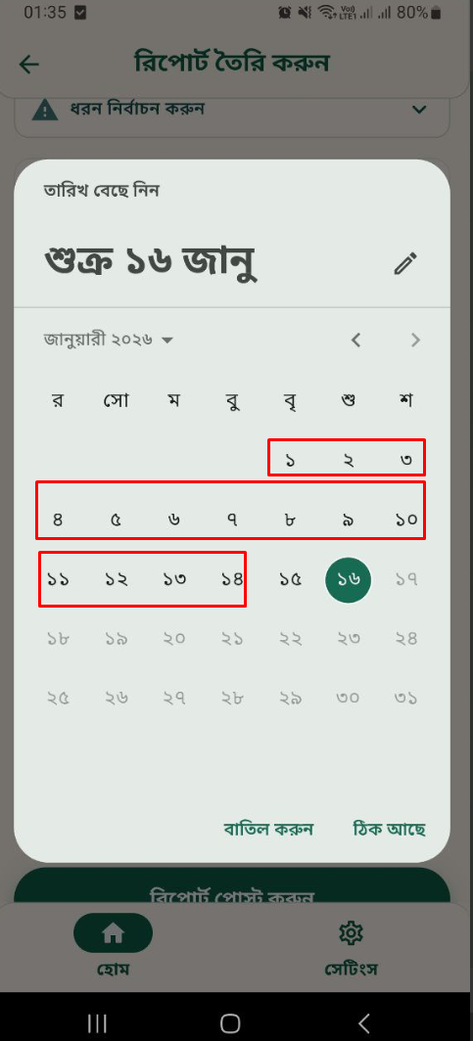
Nirbachon Surokkha- App-BUG-17 | End user view report | Verify a report details | 1. Open the App 2. Put username and password 3. Click on a single report | ইউজারনেম: 01829680386 পাসওয়ার্ড: 17739201 | 1. Details report open 2. Page title should be রিপোর্টের বিস্তারিত | 1. Details report open 2. Page title is রিপোর্ট বিস্তারিত | Low | 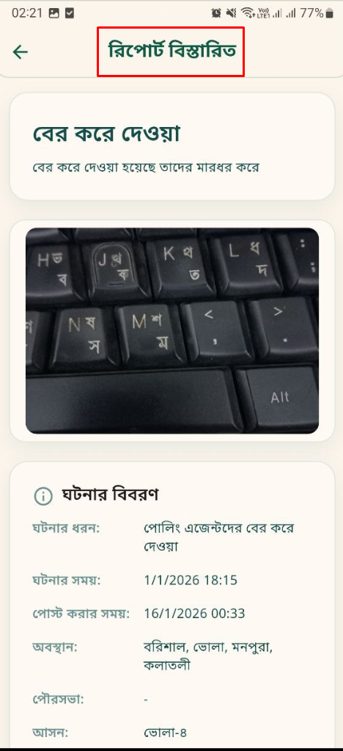
Nirbachon Surokkha- App-BUG-18 | End user view report | Verify view media from media upolad field | 1. Open the App 2. Put username and password 3. Click on "রিপোর্ট ৈরি করুন" 4. Upload image, video and voice record | ইউজারনেম: 01829680386 পাসওয়ার্ড: 17739201 | 1. After uploading click on image it can expand and large, click on video it can be playable and voice also be playable | 1. After uploading click on image it expand and large, click on video it can't be playable and voice can't be playable | Low | 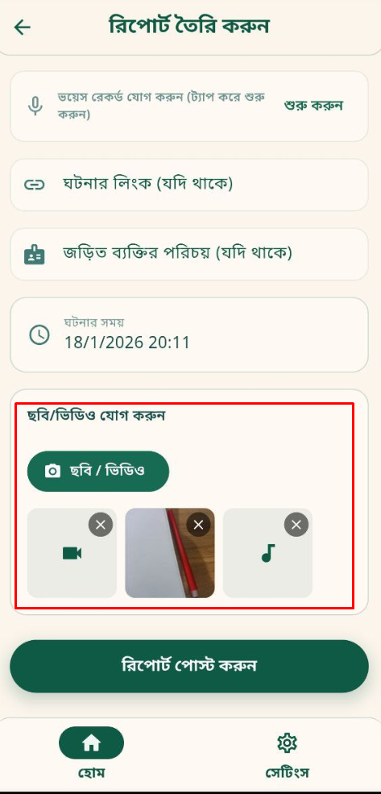
Nirbachon Surokkha- App-BUG-19 | End user report | Verify voice record upload field | 1. Open the App 2. Put username and password 3. Click on "রিপোর্ট ৈরি করুন" 4. Tap on "শুরু করুন" in voice record field 5. After complete click on "থামান" | ইউজারনেম: 01829680386 পাসওয়ার্ড: 17739201 | 1. Voice should be recored and uploaded in media field 2. Get a confirmation message after uploading a voice record 3. Users can upload multiple records | 1. Voice should be recored and uploaded in media field 2. 2. Get a confirmation message after uploading a voice record 3. Only upload the last one | High | 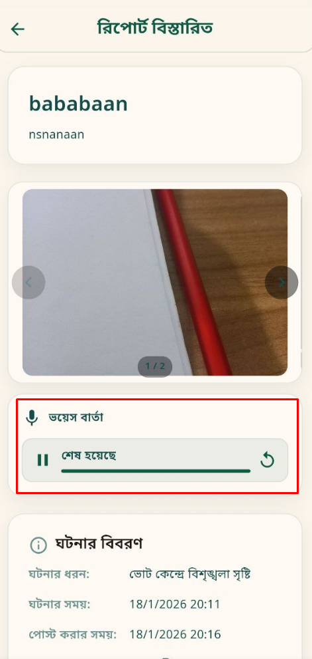 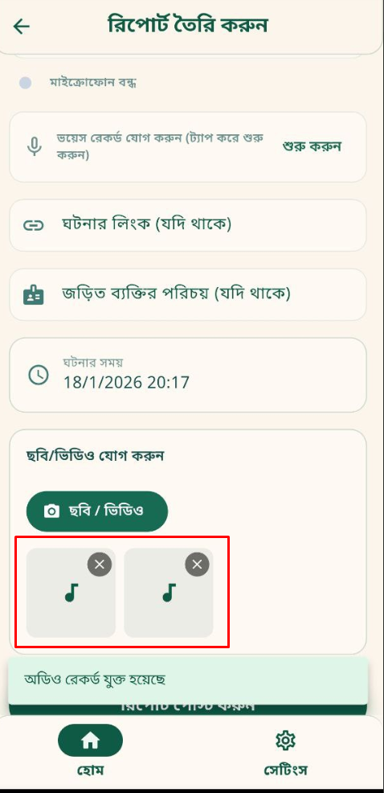
Nirbachon Surokkha- App-BUG-20 | End user list view | Verify that the responder can search for an end user from the list | 1. Open the App 2. Put username and password 3. Click on "নিবন্ধিত ব্যবহারকারীর তালিকা" 4. Search with মোবাইল নম্বর: 1972028505 5. Click "অনুসন্ধান" 6. Click "রিসেট" | ইউজারনেম: 01972028505 পাসওয়ার্ড: 17739201 | 1. No data can be shown 2. Should get a error message "নম্বর অবশ্যই ০১ দিয়ে শুরু করতে হবে" | 1. Data is showing 2. No error message is shown | Medium | 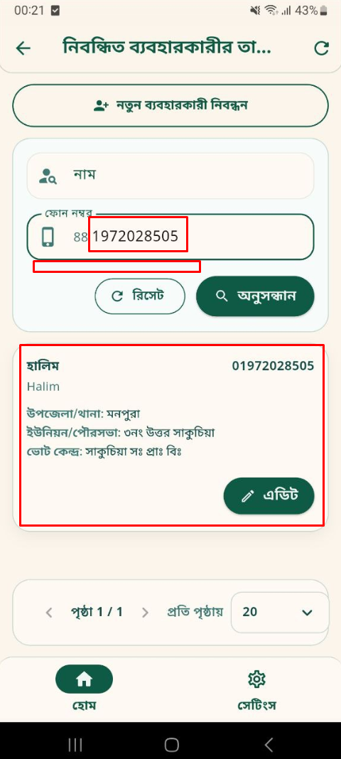
Nirbachon Surokkha- App-BUG-21 | Home Page | Verify end user new reports on the dashboard as soon as they are generated | 1. Open the App 2. Put username and password | ইউজারনেম: 01972028505 পাসওয়ার্ড: 17739201 | 1. User logged in to their account 2. do not show new reports on time | 1. User logged in to their account 2. For new reports need to refresh the home page | High
Nirbachon Surokkha- App-BUG-22 | Central oversight panel teleconference | Verify that users can do video calling | 1. Open the App 2. Put username and password 3. Click on teleconference 4. Select বিভাগঃ বরিশাল; জেলাঃ ভোলা; উপজেলাঃ মনপুরা; ইউনিয়নঃ ৩ নং উত্তর সাকুচিয়া; ভোট কেন্দ্রঃ সাকুচিয়া সঃ প্রাঃ বিঃ 5. Click "খুঁজুন" 6. Click "Video call" | ইউজারনেম: 01333000341 পাসওয়ার্ড: 17739201 | 1. Call feature doesn't work properly | 1. Call feature doesn't work properly | High | 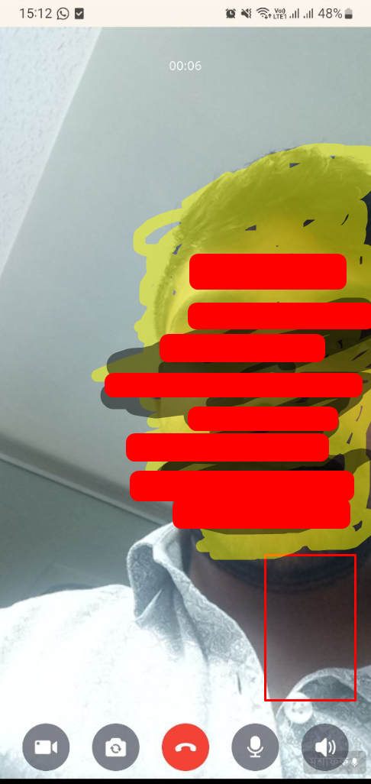
Nirbachon Surokkha- App-BUG-23 | Verify error message for wrong OTP | Forget Password | 1. Open the App 2. Click the forget username password option 3. Put the mobile number that was registered 4. Click "OTP পাঠান" button 5. Put wrong OTP in otp field 6. Click "OTP যাচাই করুন" button | Input number "01829680386" OTP: 927142 | 1. Get an error message in OTP form field 2. Do not redirect to the login page 3. Get error message "ভুল OTP। সঠিক OTP প্রদান করুন" | 1. Do not get an error message in the OTP form field 2. Redirect to the login page 3. Get error message "ভুল OTP। সঠিক OTP প্রদান করুন" | High | 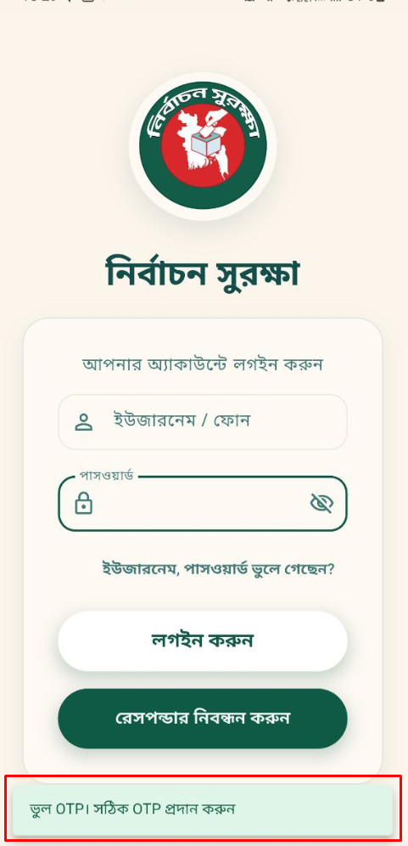
Nirbachon Surokkha- App-BUG-24 | Verify OTP expiration timer | Forget Password | 1. Open the App 2. Click the forget username password option 3. Put the mobile number that was registered 4. Click "OTP পাঠান" button 5. Put wrong OTP in otp field 6. Click "OTP যাচাই করুন" button | Input number "01829680386" OTP: 927141 | 1. Should get a timer upon the OTP field | 1. Do not get a timer upon the OTP field | High | 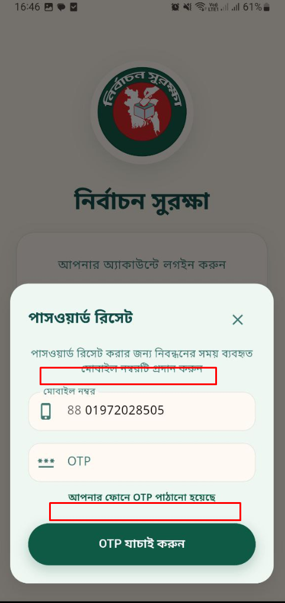
Nirbachon Surokkha- App-BUG-25 | User Registration | Verify strong password requirement for every user registration | 1. Open the app 2. Go to register option for any user 3. Click on password field 4. Put 6 digit password | Password: 123456 Confirm Password: 123456 | 1. User can not complete registration 2. At least upload 8 characters 3. User should get messages to fillup strong password requirement | 1. User can not complete registration 2. At least upload 8 characters 3. User can not get messages to fillup strong password requirement | High | 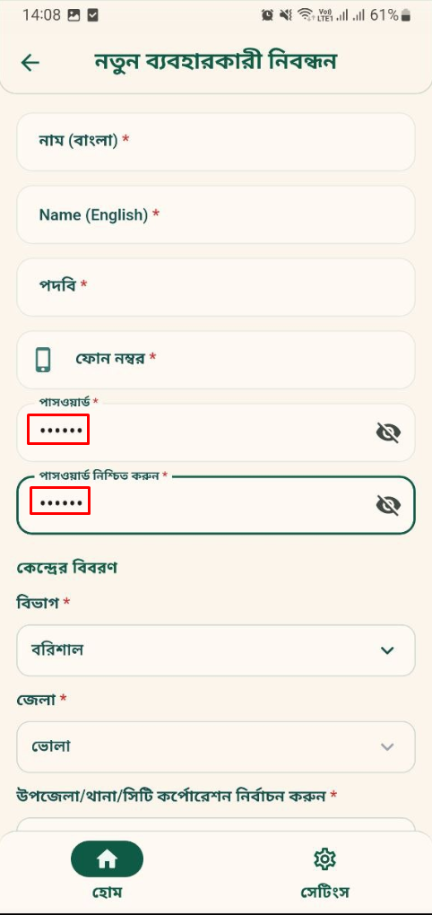
Nirbachon Surokkha- App-BUG-26 | User Registration | Verify messages for strong password requirement for every user registration | 1. Open the app 2. Go to register option for any user 3. Click on password field | Password: Aa1234@# Confirm Password: Aa1234@# | 1. Show messages : **কমপক্ষে ৮ অক্ষরের পাসওয়ার্ড দিন **কমপক্ষে ১টি বড় হাতের ইংরেজি অক্ষর দিন **কমপক্ষে ১টি ছোট হাতের ইংরেজি অক্ষর দিন **কমপক্ষে ১টি সংখ্যা দিন **কমপক্ষে ১টি স্পেশাল ক্যারেক্টার দিন | 1. No message is shown | High | 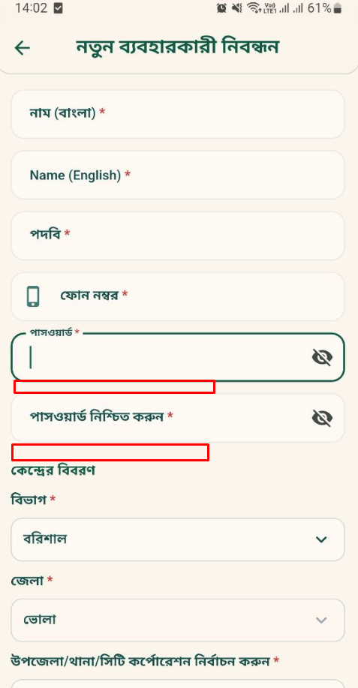
Nirbachon Surokkha- App-BUG-27 | Responder view report | Verify the media upload option in status update filed | 1. Open the App 2. Put username and password 3. Click on a single report 4. Write comment in "আপডেট স্ট্যাটাস" section 5. Upload image or video 4. Click on "সম্পন্ন" 5. Click "আপডেট করুন" | ইউজারনেম: 01972028505 পাসওয়ার্ড: 17739201 | 1. Details report open 2. The updated status can be shown with comment 3. Media is uploaded 4. Also contact details and time is shown 5. Get a successful message | 1. Details report open 2. The updated status can be shown with comment 3. No media upload option is displayed 4. Also contact details and time is shown 5. Get a successful message | Medium | 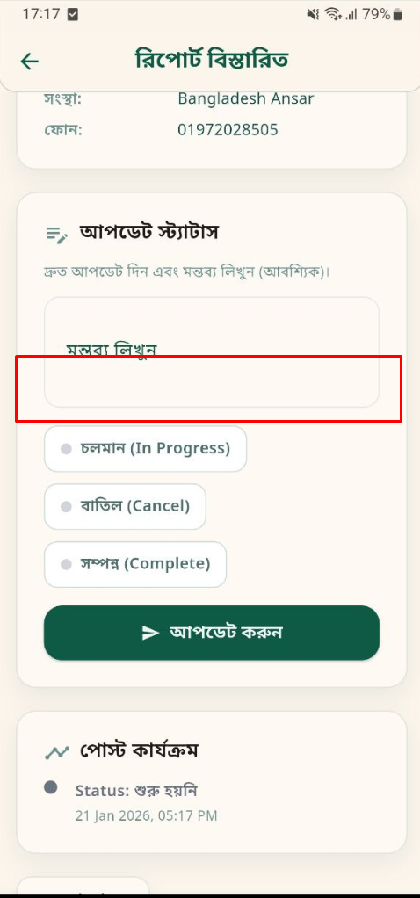
Nirbachon Surokkha- App-BUG-28 | User Registration | Verify the auto password generator option | 1. Open the app 2. Go to register option for any user 3. Click on password field | Password: Aa1234@# Confirm Password: Aa1234@# | 1. Auto generate password button is showing 2. Generate password automatically by clicking | 1. No auto generate password is showing 2. Can not generate password automatically | High | 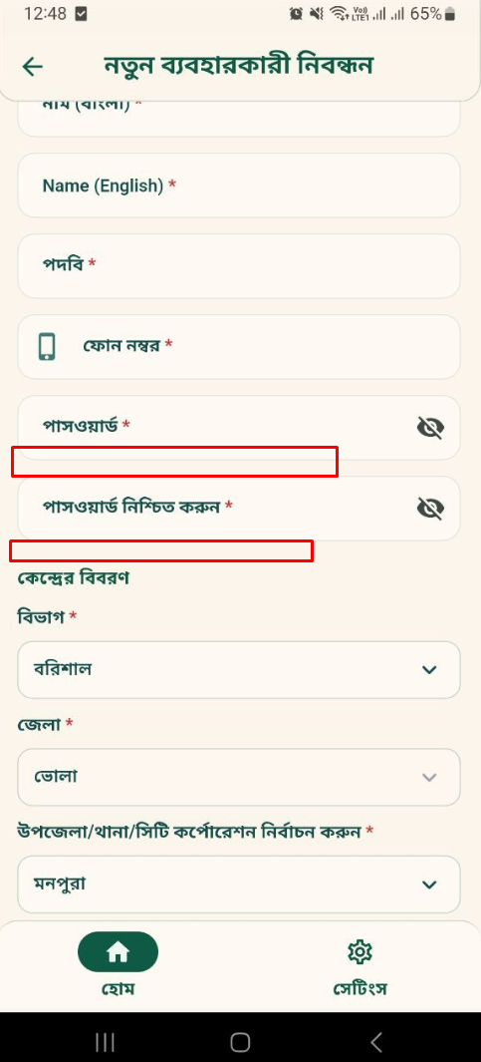
Nirbachon Surokkha- App-BUG-29 | User Registration | Verify copy the auto generated password | 1. Open the app 2. Go to register option for any user 3. Click on password field | Password: Aa1234@# Confirm Password: Aa1234@# | 1. Can copy the password by clicking the copy button | 1. Can not copy the password by clicking the copy button | Low
Nirbachon Surokkha- App-BUG-30 | End user recived video call | Verify minimize app video call notification from central oversight panel | 1. Open the App 2. Put username and password 3. App and Mobile notification must be on | ইউজারনেম: 01829680386 পাসওয়ার্ড: 17739202 | 1. The user gets a notification 2. By clicking the notification user is redirected to call accept or reject interface | 1. The user gets a notification 2. By clicking the notification user is redirected to call accept or reject interface | High
Nirbachon Surokkha- App-BUG-31 | Change Password | Verify the password change without fulfilling the password requirement | 1. Open the App 2. Fillup username filed 3. Fillup password field 4. Click "লগইন করুন" 5. Click settings 6. Click on "পাসওয়ার্ড পরিবর্তন" 7. User give বর্তমান পাসওয়ার্ড, নতুন পাসওয়ার্ড, পাসওয়ার্ড নিশ্চিত করুন 8. Click "পরিবর্তণ করুন" | Password: 123456 Confirm Password: 123456 | 1. User can not change password 2. User should get error message | 1. User can change password 3. User get successful message | High
Nirbachon Surokkha- App-BUG-32 | Change Password | Verify strong password requirements for every user in the changing field | 1. Open the App 2. Fillup username filed 3. Fillup password field 4. Click "লগইন করুন" 5. Click settings 6. Click on "পাসওয়ার্ড পরিবর্তন" 7. User give বর্তমান পাসওয়ার্ড, নতুন পাসওয়ার্ড, পাসওয়ার্ড নিশ্চিত করুন | Password: Aa1234@# Confirm Password: Aa1234@# | 1. Show messages : **কমপক্ষে ৮ অক্ষরের পাসওয়ার্ড দিন **কমপক্ষে ১টি বড় হাতের ইংরেজি অক্ষর দিন **কমপক্ষে ১টি ছোট হাতের ইংরেজি অক্ষর দিন **কমপক্ষে ১টি সংখ্যা দিন **কমপক্ষে ১টি স্পেশাল ক্যারেক্টার দিন | 1. No message is shown | High
Nirbachon Surokkha- App-BUG-33 | Change Password | Verify the auto password generator option | 1. Open the App 2. Fillup username filed 3. Fillup password field 4. Click "লগইন করুন" 5. Click settings 6. Click on "পাসওয়ার্ড পরিবর্তন" 7. User give বর্তমান পাসওয়ার্ড, নতুন পাসওয়ার্ড, পাসওয়ার্ড নিশ্চিত করুন | Password: Aa1234@# Confirm Password: Aa1234@# | 1. Auto generate password button is showing 2. Generate password automatically by clicking | 1. No auto generate password is showing 2. Can not generate password automatically | High | 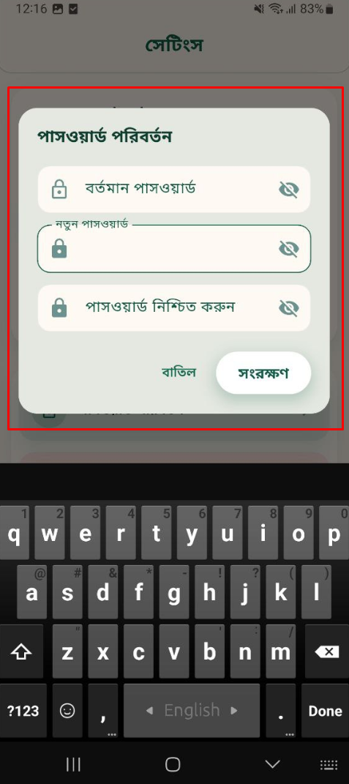
Nirbachon Surokkha- App-BUG-34 | Change Password | Verify copy the auto generated password | 1. Open the App 2. Fillup username filed 3. Fillup password field 4. Click "লগইন করুন" 5. Click settings 6. Click on "পাসওয়ার্ড পরিবর্তন" 7. User give বর্তমান পাসওয়ার্ড, নতুন পাসওয়ার্ড, পাসওয়ার্ড নিশ্চিত করুন | Password: Aa1234@# Confirm Password: Aa1234@# | 1. Can copy the password by clicking the copy button | 1. Can not copy the password by clicking the copy button | Low
Nirbachon Surokkha- App-BUG-35 | Change Password | Verify that the changing field password should be at least 8 characters | 1. Open the App 2. Fillup username filed 3. Fillup password field 4. Click "লগইন করুন" 5. Click settings 6. Click on "পাসওয়ার্ড পরিবর্তন" 7. User give বর্তমান পাসওয়ার্ড, নতুন পাসওয়ার্ড, পাসওয়ার্ড নিশ্চিত করুন 8. Click "পরিবর্তণ করুন" | Password:123456 Confirm Password:123456 | 1. Password should get an error message | 1. Password changed successfully | High | 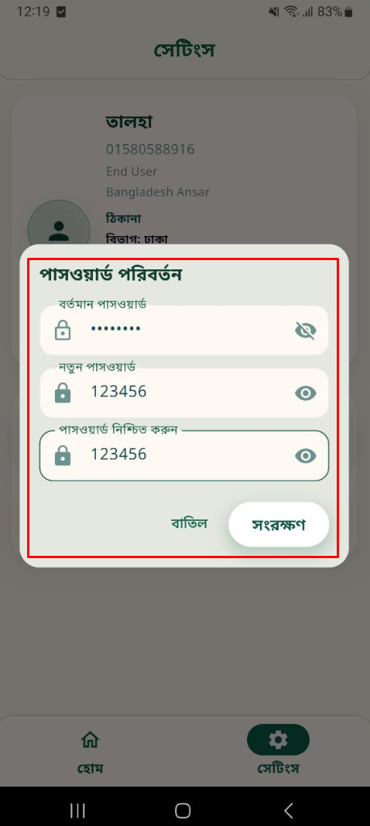 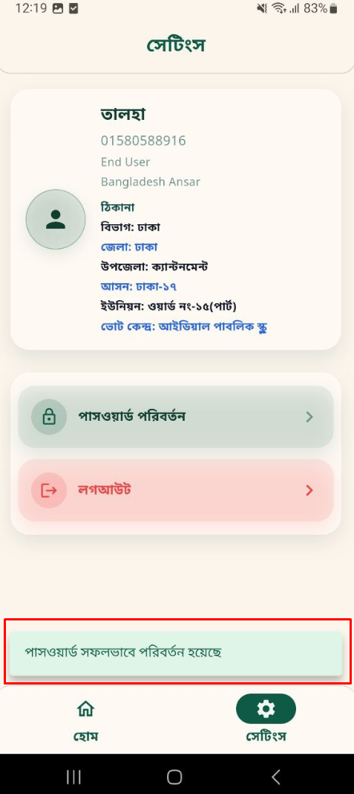
Nirbachon Surokkha- App-BUG-36 | Forget Password | Verify that at the time of forget password, system should send the password with strong password requirement | 1. Open the App 2. Click the forget username password option 3. Put the mobile number that was registered 4. Click "OTP পাঠান" button 5. Put wrong OTP in otp field 6. Click "OTP যাচাই করুন" button | OTP: 159789 | 1. Password reset successful. Your username: 01333000339, password: May1759@. Link: https://bdincident.report/ | 1. Password reset successful. Your username: 01333000339, password: 59213610. Link: https://bdincident.report/ | High | 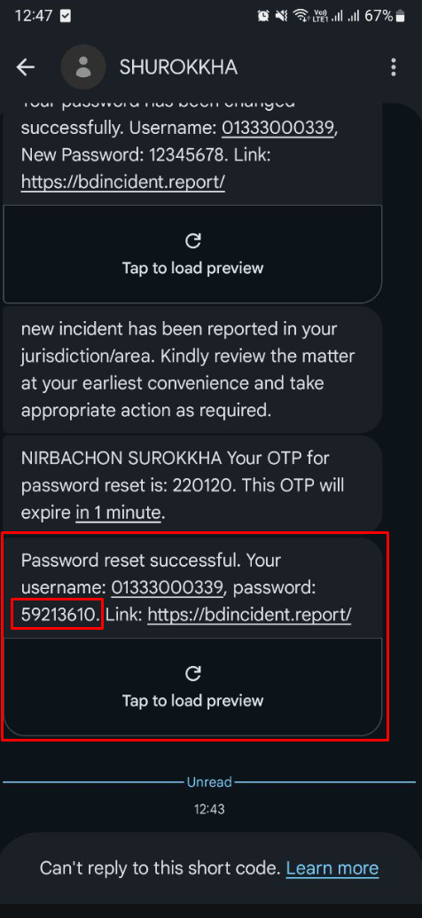
Nirbachon Surokkha- App-BUG-37 | Forget Password | Validated the OTP timer expiration | 1. Open the App 2. Click the forget username password option 3. Put the mobile number that was registered 4. Click "OTP পাঠান" button | No Data | 1. The button should be "পুনরায় OTP পাঠান" | 1. No button is showing | High | 